Tema 2
Tema 2

 | Problema 1 |  |  |  |  |  | Hora de apertura |  | 8:00:00 |  | Satisfecho | 1
 | c | 1 servidor |  | Tiempo entre llegadas |  | 0:10:00 |  |  |  |  | Insatisfecho | 0
 |  |  |  | Tiempo de sevicio |  | 0:08:00 |  |  | Límite de tiempo de espera satisfactorio |  |  | 0:15:00

 | Cliente | Ri1 | Tiempo | Momento de llegada | Tiempo de Espera | Ri2 | Tiempo de servicio | Momento terminación del servicio | Tiempo total en el sistema | Tiempo de espera promedio acumulado | Cliente satisfecho (si – no)
 |  |  | Entre
 |  |  | llegadas |  |  |  |  |  |  |  |  |  |  |  | Satisfechos | Insatisfechos
 | 1 | 0.085730218267 | 0:00:54 | 8:00:54 | 0:00:00 | 0.64449498801 | 0:08:16 | 8:09:10 | 0:08:16 | 0:00:00 | 1 | Clientes |  |  | 31 | 19
 | 2 | 0.83798304946 | 0:18:12 | 8:19:06 | 0:00:00 | 0.67759365698 | 0:09:03 | 8:28:09 | 0:09:03 | 0:00:00 | 1 | Proporción de clienes |  |  | 62% | 38.00%
 | 3 | 0.10017307278 | 0:01:03 | 8:20:09 | 0:08:00 | 0.65943820784 | 0:08:37 | 8:36:46 | 0:16:37 | 0:02:40 | 1
 | 4 | 0.57680866948 | 0:08:36 | 8:28:45 | 0:08:01 | 0.34076587802 | 0:03:20 | 8:40:06 | 0:11:21 | 0:04:00 | 1 |  | Promedio de tiempo de espera |  |  | 0:24:07
 | 5 | 0.62770369191 | 0:09:53 | 8:38:38 | 0:01:28 | 0.49587536864 | 0:05:29 | 8:45:35 | 0:06:57 | 0:03:30 | 1 |  | N° de clientes |  |  | 50
 | 6 | 0.58594360731 | 0:08:49 | 8:47:27 | 0:00:00 | 0.66146595585 | 0:08:40 | 8:56:07 | 0:08:40 | 0:02:55 | 1 |  | Alpha |  |  | 0.05 | Corresponde al 95% de confianza con nivel de significancia Alpha
 | 7 | 0.091012133726 | 0:00:57 | 8:48:24 | 0:07:43 | 0.50129724896 | 0:05:34 | 9:01:41 | 0:13:17 | 0:03:36 | 1 |  | Desviación estándar |  |  | 0:17:54
 | 8 | 0.40096307991 | 0:05:07 | 8:53:32 | 0:08:09 | 0.98503756585 | 0:33:37 | 9:35:18 | 0:41:46 | 0:04:10 | 1 |  | Margen de Error |  |  | 0:04:58
 | 9 | 0.32923277766 | 0:04:00 | 8:57:31 | 0:37:47 | 0.35914429675 | 0:03:34 | 9:38:51 | 0:41:20 | 0:07:54 | 0
 | 10 | 0.12947434121 | 0:01:23 | 8:58:54 | 0:39:57 | 0.086663906061 | 0:00:44 | 9:39:35 | 0:40:41 | 0:11:06 | 0 |  | Límite inferior |  |  | 0:19:10
 | 11 | 0.88921316234 | 0:22:00 | 9:20:55 | 0:18:40 | 0.49541422447 | 0:05:28 | 9:45:03 | 0:24:09 | 0:11:48 | 0 |  | Límite superior |  |  | 0:29:05
 | 12 | 0.64877328537 | 0:10:28 | 9:31:22 | 0:13:41 | 0.75445591617 | 0:11:14 | 9:56:17 | 0:24:55 | 0:11:57 | 1
 | 13 | 0.25092559153 | 0:02:53 | 9:34:16 | 0:22:02 | 0.063621037425 | 0:00:32 | 9:56:49 | 0:22:33 | 0:12:44 | 0 |  | Conclusiones
 | 14 | 0.16095663469 | 0:01:45 | 9:36:01 | 0:20:48 | 0.013822177298 | 0:00:07 | 9:56:56 | 0:20:55 | 0:13:18 | 0 |  | Como la proporcion de clientes insatisfechos es de 38%, entonces SI se recomienda ampliar la cantidad de vetanillas disponibles
 | 15 | 0.7166120629 | 0:12:37 | 9:48:38 | 0:08:18 | 0.54107200911 | 0:06:14 | 10:03:09 | 0:14:32 | 0:12:58 | 1
 | 16 | 0.43758072119 | 0:05:45 | 9:54:23 | 0:08:47 | 0.97953170393 | 0:31:07 | 10:34:16 | 0:39:53 | 0:12:43 | 1
 | 17 | 0.096179701028 | 0:01:01 | 9:55:24 | 0:38:53 | 0.49474897019 | 0:05:28 | 10:39:44 | 0:44:20 | 0:14:15 | 0 |  | Podemos observar mediante la grafica que el modelo luego de un tiempo se comienza a estabilizar.
 | 18 | 0.14733725694 | 0:01:36 | 9:56:59 | 0:42:45 | 0.099957799672 | 0:00:51 | 10:40:34 | 0:43:35 | 0:15:50 | 0
 | 19 | 0.24241864694 | 0:02:47 | 9:59:46 | 0:40:49 | 0.48960829254 | 0:05:23 | 10:45:57 | 0:46:11 | 0:17:09 | 0
 | 20 | 0.0085350139849 | 0:00:05 | 9:59:51 | 0:46:06 | 0.61145707293 | 0:07:34 | 10:53:31 | 0:53:40 | 0:18:36 | 0
 | 21 | 0.12205944859 | 0:01:18 | 10:01:09 | 0:52:22 | 0.62901882503 | 0:07:56 | 11:01:27 | 1:00:18 | 0:20:12 | 0
 | 22 | 0.54942282388 | 0:07:58 | 10:09:07 | 0:52:20 | 0.44319491662 | 0:04:41 | 11:06:08 | 0:57:01 | 0:21:40 | 0
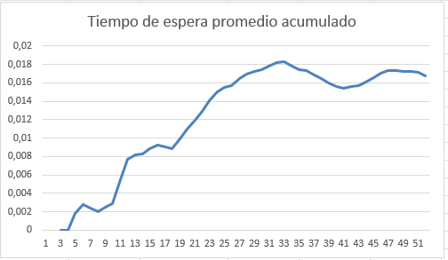
 | 23 | 0.87587639057 | 0:20:52 | 10:29:59 | 0:36:09 | 0.65838650992 | 0:08:36 | 11:14:44 | 0:44:44 | 0:22:18 | 0
 | 24 | 0.77953471765 | 0:15:07 | 10:45:06 | 0:29:37 | 0.94223252162 | 0:22:49 | 11:37:32 | 0:52:26 | 0:22:36 | 0
 | 25 | 0.15280013301 | 0:01:39 | 10:46:46 | 0:50:46 | 0.16484327166 | 0:01:26 | 11:38:59 | 0:52:13 | 0:23:43 | 0
 | 26 | 0.62800857495 | 0:09:53 | 10:56:39 | 0:42:19 | 0.55822512113 | 0:06:32 | 11:45:31 | 0:48:52 | 0:24:26 | 0
 | 27 | 0.76941971583 | 0:14:40 | 11:11:20 | 0:34:11 | 0.097417634933 | 0:00:49 | 11:46:20 | 0:35:00 | 0:24:48 | 0
 | 28 | 0.081343720377 | 0:00:51 | 11:12:10 | 0:34:10 | 0.4688398199 | 0:05:04 | 11:51:24 | 0:39:13 | 0:25:08 | 0
 | 29 | 0.079921932851 | 0:00:50 | 11:13:00 | 0:38:23 | 0.6647804243 | 0:08:45 | 12:00:08 | 0:47:08 | 0:25:35 | 0
 | 30 | 0.16296259328 | 0:01:47 | 11:14:47 | 0:45:21 | 0.056467394401 | 0:00:28 | 12:00:36 | 0:45:49 | 0:26:15 | 0
 | 31 | 0.83486226049 | 0:18:01 | 11:32:48 | 0:27:48 | 0.66192288217 | 0:08:41 | 12:09:17 | 0:36:29 | 0:26:18 | 0
 | 32 | 0.95208434939 | 0:30:23 | 12:03:11 | 0:06:06 | 0.18465581818 | 0:01:38 | 12:10:55 | 0:07:44 | 0:25:40 | 1
 | 33 | 0.019133111576 | 0:00:12 | 12:03:22 | 0:07:32 | 0.8436483604 | 0:14:51 | 12:25:45 | 0:22:23 | 0:25:07 | 1
 | 34 | 0.16247062059 | 0:01:46 | 12:05:09 | 0:20:37 | 0.12685244759 | 0:01:05 | 12:26:51 | 0:21:42 | 0:24:59 | 0
 | 35 | 0.95529385525 | 0:31:05 | 12:36:13 | 0:00:00 | 0.32471590846 | 0:03:08 | 12:39:22 | 0:03:08 | 0:24:16 | 1
 | 36 | 0.039353435104 | 0:00:24 | 12:36:37 | 0:02:44 | 0.015492753636 | 0:00:07 | 12:39:29 | 0:02:52 | 0:23:41 | 1
 | 37 | 0.88147864964 | 0:21:20 | 12:57:57 | 0:00:00 | 0.66843605654 | 0:08:50 | 13:06:47 | 0:08:50 | 0:23:02 | 1
 | 38 | 0.80304742881 | 0:16:15 | 13:14:12 | 0:00:00 | 0.88261552199 | 0:17:08 | 13:31:20 | 0:17:08 | 0:22:26 | 1
 | 39 | 0.3020838066 | 0:03:36 | 13:17:48 | 0:13:33 | 0.96300537314 | 0:26:23 | 13:57:43 | 0:39:55 | 0:22:12 | 1
 | 40 | 0.57264271826 | 0:08:30 | 13:26:18 | 0:31:25 | 0.68650965125 | 0:09:17 | 14:07:00 | 0:40:42 | 0:22:26 | 0 |  |  | NOTA: es imagen para hacer copia y pega
 | 41 | 0.68953753709 | 0:11:42 | 13:38:00 | 0:29:00 | 0.94157027801 | 0:22:43 | 14:29:43 | 0:51:43 | 0:22:36 | 0
 | 42 | 0.33972083347 | 0:04:09 | 13:42:09 | 0:47:34 | 0.59828655528 | 0:07:18 | 14:37:00 | 0:54:52 | 0:23:11 | 0
 | 43 | 0.033448536339 | 0:00:20 | 13:42:29 | 0:54:31 | 0.32083475849 | 0:03:06 | 14:40:06 | 0:57:37 | 0:23:55 | 0
 | 44 | 0.35439644128 | 0:04:23 | 13:46:52 | 0:53:15 | 0.035882238992 | 0:00:18 | 14:40:24 | 0:53:32 | 0:24:35 | 0
 | 45 | 0.67621761844 | 0:11:17 | 13:58:08 | 0:42:16 | 0.64220480238 | 0:08:13 | 14:48:37 | 0:50:29 | 0:24:58 | 0
 | 46 | 0.94425664514 | 0:28:52 | 14:27:00 | 0:21:37 | 0.36706000957 | 0:03:40 | 14:52:17 | 0:25:16 | 0:24:54 | 0
 | 47 | 0.3247044253 | 0:03:56 | 14:30:56 | 0:21:21 | 0.61642166418 | 0:07:40 | 14:59:57 | 0:29:01 | 0:24:50 | 0
 | 48 | 0.46997475312 | 0:06:21 | 14:37:17 | 0:22:40 | 0.27320287551 | 0:02:33 | 15:02:30 | 0:25:13 | 0:24:47 | 0
 | 49 | 0.57143142926 | 0:08:28 | 14:45:45 | 0:16:44 | 0.1714687165 | 0:01:30 | 15:04:00 | 0:18:15 | 0:24:37 | 0
 | 50 | 0.97307879351 | 0:36:09 | 15:21:54 | 0:00:00 | 0.95678686727 | 0:25:08 | 15:47:02 | 0:25:08 | 0:24:07 | 1

Tema 4
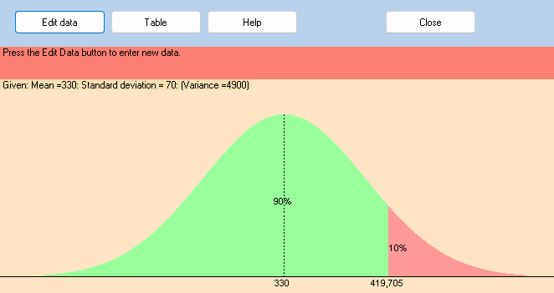

TEMA 4

 | B) el punto de reorden revisado es de 420 unidades
 | La existencia de seguridad es de 90 unidades

 | c) El costo de retencion extra es de 180 dolares

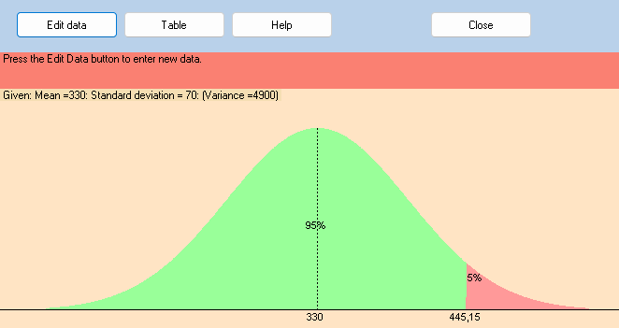

 | d) el punto de reorden nuevo seria de 445 unidades
 | El nuevo nivel de existencia de seguridad es de 115 unidades
 | El nuevo costo de retencion adicional es de 230

 | EL numero de agotamientos que se puede tolerar en el mejor de estos

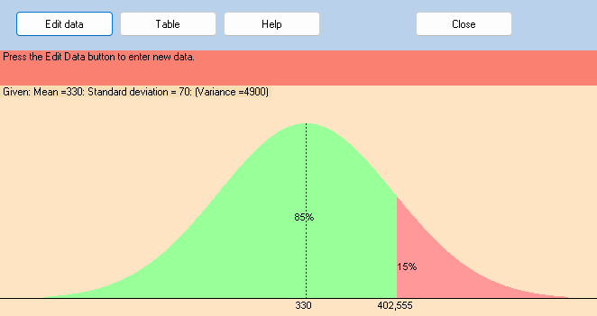
 |  | e) EL nuevo punto de reorden es de 403 unidades
 |  | El nivel de existencia de seguridad es de 73 unidades
 |  | El costo adicional de retencion es de 146 dolares

 |  | f) Desde el punto de vista economico el punto de reorden
 |  | mas conveniente es el de 403 unidades.

 |  | En este caso, se pueden llegar a tolerar hasta 3 agotamientos

